家具
栾川山水文苑项目售楼部---家具初步清点单
编号 | 位置 | 名称 | 参考图片 | 尺寸（mm) | 主要材质 | 数量 | 单位 | 备注 | 含税单价（元） | 总额（元） | 备注
首层 | 模型展示区 | 洽谈椅 | 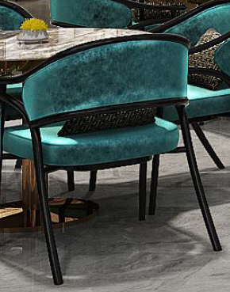 | L600*W650*H820 | 布艺+金属+实木框架 | 24 | 件 |  | 1400.00 | 33600.00 | 以现场尺寸和效果为准
首层 |  | 洽谈桌 | 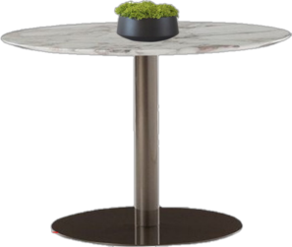 | 直径800*H750 | 大理石桌面+金属 | 6 | 件 |  | 1742.21 | 10453.28 | 以现场尺寸和效果为准
首层 | 深度洽谈区 | 多人沙发 |  | L2600*W850*H890 | 皮革+金属+实木框架 | 4 | 件 |  | 5880.00 | 23520.00 | 以现场尺寸和效果为准
首层 |  | 茶几 |  | L800*W1000*H430 | 实木框架 | 4 | 件 |  | 5409.60 | 21638.40 | 以现场尺寸和效果为准
 |  | 边几 | 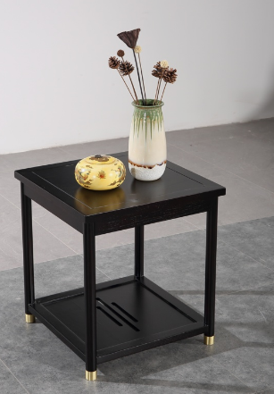 | 600*600*550 | 实木框架 | 4 | 件 |  | 1528.80 | 6115.20
首层 |  | 单椅 | 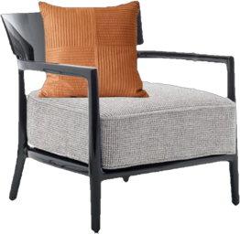 | L700*W780*H800 | 布艺+实木框架 | 8 | 件 |  | 2234.40 | 17875.20 | 以现场尺寸和效果为准
首层 | 水吧区 | 吧椅 |  | L500*W450*1200H | 皮革+实木框架+金属 | 5 | 件 |  | 1528.80 | 7644.00 | 以现场尺寸和效果为准
首层 | 等候区 | 长凳 |  | L2400*W600*450H | 布料坐垫+实木框架 | 1 | 件 | 断裂修复 | 2940.00 | 2940.00 | 以现场尺寸和效果为准
首层 |  | 边几 |  | 直径500*600H | 实木框架+金属 | 1 | 件 |  | 2822.40 | 2822.40 | 以现场尺寸和效果为准
首层 | 收银室 | 单椅 | 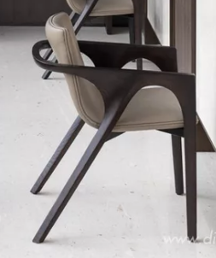 | L600*W600*800H | 皮革+实木框架 | 2 | 件 |  | 2352.00 | 4704.00 | 以现场尺寸和效果为准
首层 |  | 办公椅 | 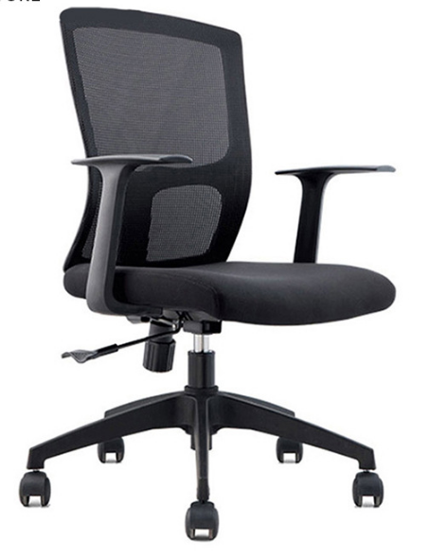 | L600*W600*H850 | 金属+网布+综合材质 | 4 | 件 |  | 588.00 | 2352.00 | 以现场尺寸和效果为准
首层 |  | 办公桌 |  | L1200*W600*750H | 实木框架 | 2 | 件 |  | 3998.40 | 7996.80 | 以现场尺寸和效果为准
首层 | 环绕影音 | 长凳 |  | L1550*W500*450H | 皮革+实木框架 | 8 | 件 |  | 3528.00 | 28224.00 | 以现场尺寸和效果为准
首层 | 国学讲堂 | 桌子 |  | L1500*W600*750H | 实木框架 | 12 | 件 |  | 3880.80 | 46569.60 | 以现场尺寸和效果为准
首层 | 国学讲堂 | 椅子 |  | L550*W550*800H | 布艺+实木框架 | 12 | 件 |  | 1528.80 | 18345.60 | 以现场尺寸和效果为准
首层 | 品茶区 抚琴区 | 桌子 |  | L2600*W800*750H | 实木桌 | 1 | 件 |  | 7526.40 | 7526.40 | 以现场尺寸和效果为准
首层 |  | 椅子 | 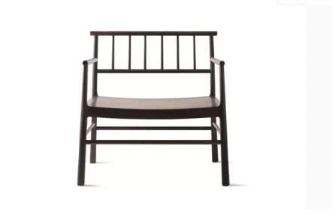 | 760*580*780 | 实木椅子+椅垫 | 6 | 件 |  | 1881.60 | 11289.60 | 以现场尺寸和效果为准
 |  | 层板 | 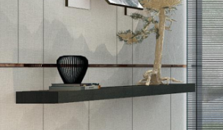 | L3250*W350*50H | 实木框架 | 1 | 件 |  | 5880.00 | 5880.00 | 以现场尺寸和效果为准
首层 |  | 装饰架 | 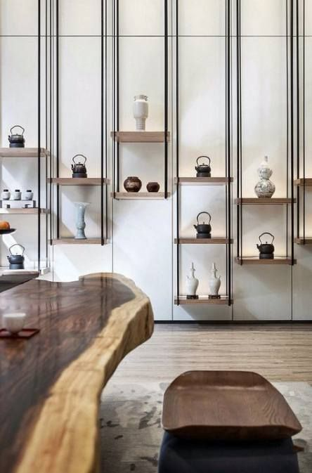 | L4100*W300*5000H | 金属+实木框架 | 1 | 组 |  | 28224.00 | 28224.00 | 以现场尺寸和效果为准
首层 | VIP洽谈室 | 多人沙发 |  | L2400*W1000*H850 | 布艺+高密度弹力海绵+实木框架 | 1 | 件 |  | 7526.40 | 7526.40 | 以现场尺寸和效果为准
 |  | 边几 | 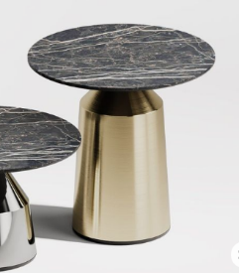 | 直径400*H550 | 金属+大理石桌面 | 2 | 件 |  | 2234.40 | 4468.80
首层 |  | 茶几 |  | L950*W700*H400 | 实木框架+实木面 | 1 | 件 |  | 4468.80 | 4468.80 | 以现场尺寸和效果为准
首层 |  | 单椅 | 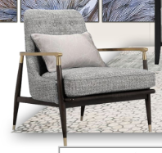 | L600*W650*H740 | 布艺+高密度弹力海绵+实木框架+金属 | 2 | 件 |  | 2469.60 | 4939.20 | 以现场尺寸和效果为准
首层 |  | 坐墩 | 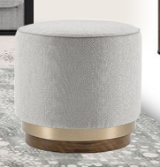 | 直径500*H500 | 实木框架+金属 | 1 | 件 |  | 1176.00 | 1176.00 | 以现场尺寸和效果为准
首层 |  | 柜子 | 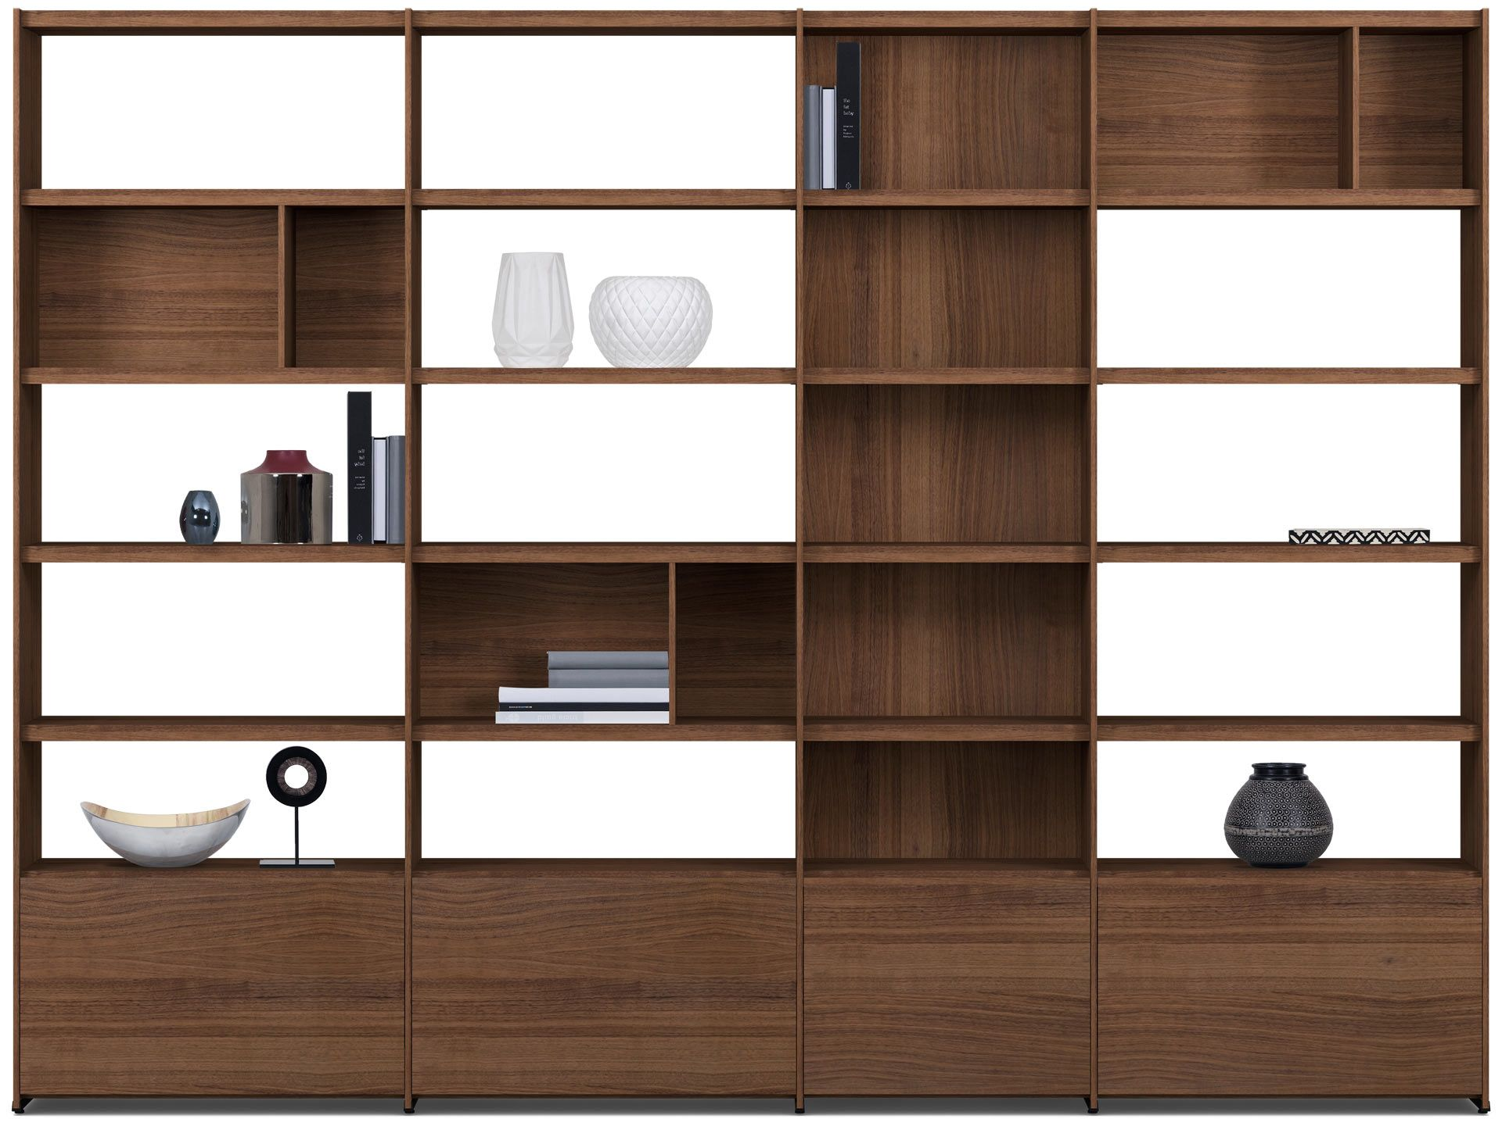 | L3860*W450*3000H | 实木框架 (内藏灯带） | 1 | 组 |  | 19639.20 | 19639.20 | 以现场尺寸和效果为准
首层 | 侧厅 | 案几 | 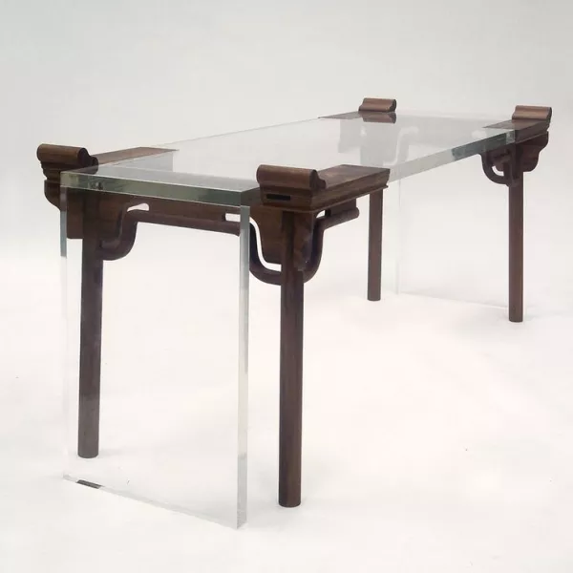 | L2100*W900*H900 | 实木框架+亚克力 | 1 | 件 |  | 8820.00 | 8820.00 | 以现场尺寸和效果为准
首层 | 电梯过道 | 案几 |  | L1600*W450*H900 | 亚克力+实木框架 | 1 | 件 |  | 7056.00 | 7056.00 | 以现场尺寸和效果为准
二层 | 接待休息区 | 多人沙发 |  | L2600*W1000*H850 | 布艺+高密度弹力海绵+实木框架 | 2 | 件 |  | 5880.00 | 11760.00 | 以现场尺寸和效果为准
二层 |  | 茶几 |  | 直径1000*H550 | 金属+大理石 |  | 件 | 退场 | 5409.60 | 0.00 | 以现场尺寸和效果为准
二层 |  | 单人沙发 | 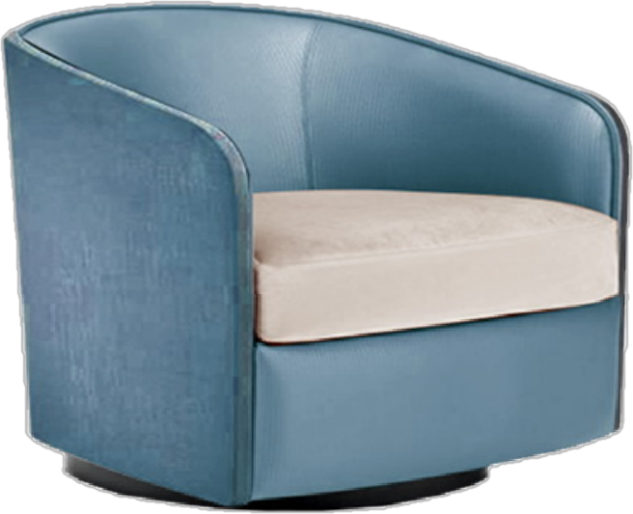 | L900*W850*H740 | 皮革+布艺+高密度弹力海绵+实木框架 | 2 | 件 |  | 3175.20 | 6350.40 | 以现场尺寸和效果为准
二层 |  | 边几 |  | 直径500*H530 | 金属+玻璃 | 4 | 件 |  | 2116.80 | 8467.20 | 以现场尺寸和效果为准
二层 |  | 单椅 | 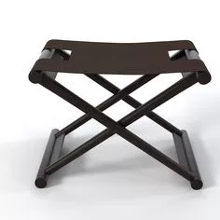 | L450*W400*450H | 皮革+实木框架 | 2 | 件 |  | 1293.60 | 2587.20 | 以现场尺寸和效果为准
二层 |  | 屏风 | 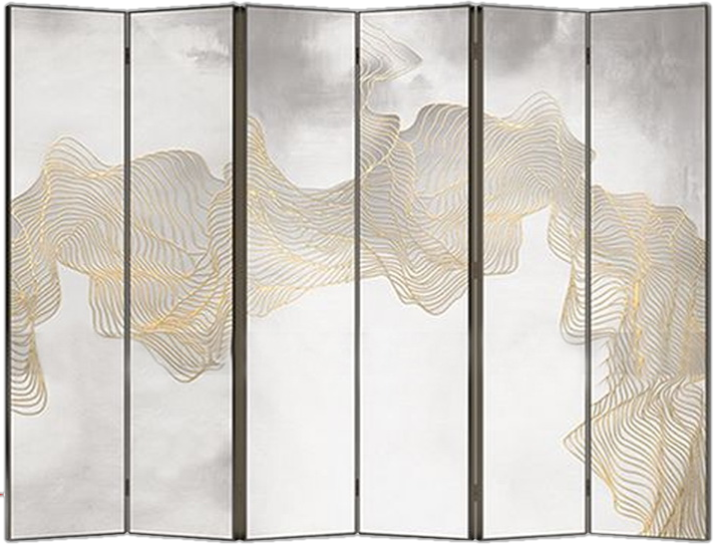 | L4300*W80*1800H | 实木框架+布艺 | 1 | 件 | 已维修 | 9996.00 | 9996.00 | 以现场尺寸和效果为准
二层 | 大包间 | 圆桌 | 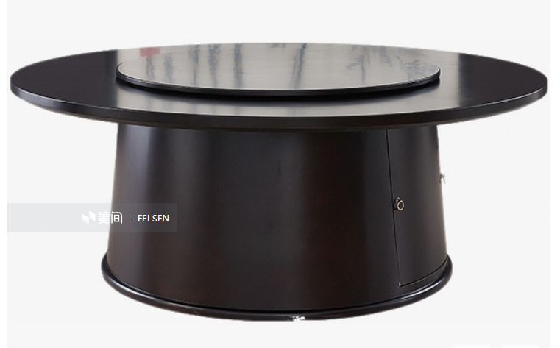 | 直径3300*780H | (电动旋转桌）实木框架+玻璃+金属 |  | 件 | 退场 | 11642.40 | 0.00 | 以现场尺寸和效果为准
二层 |  | 单椅 | 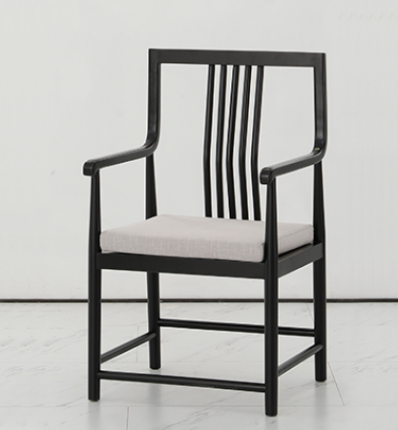 | 560*470*950 | 布艺+实木框架 |  | 件 | 退场 | 1764.00 | 0.00 | 以现场尺寸和效果为准
二层 |  | 单人沙发 | 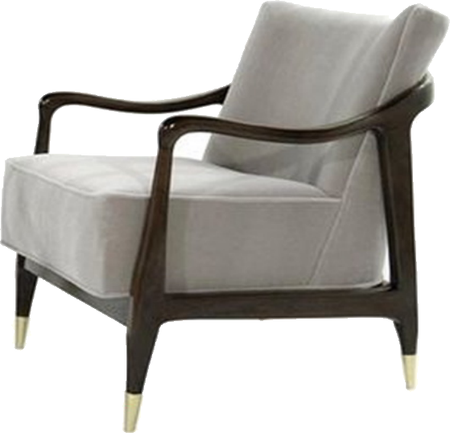 | L600*W700*800H | 布艺+实木框架 | 2 | 件 |  | 3057.60 | 6115.20 | 以现场尺寸和效果为准
二层 |  | 角几 |  | 直径550*550H | 实木框架+大理石 | 1 | 件 |  | 2587.20 | 2587.20 | 以现场尺寸和效果为准
二层 |  | 案几 | 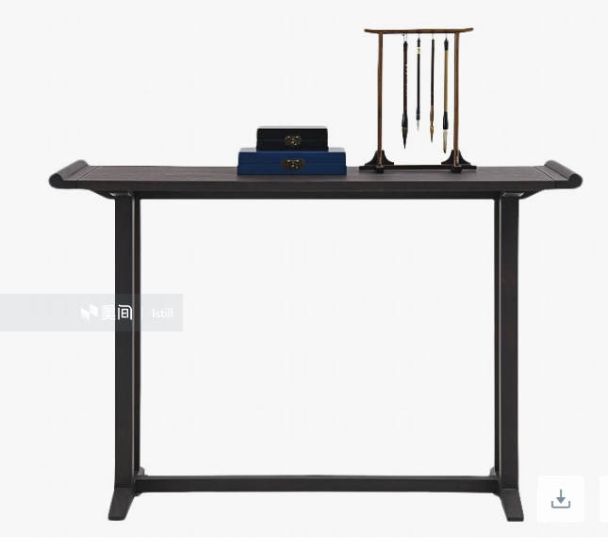 | L1400*W350*900 | 实木 | 1 | 件 |  | 2940.00 | 2940.00 | 以现场尺寸和效果为准
二层 | 中包间 | 圆桌 |  | 直径2400*780H | (电动旋转桌）实木框架+皮革+大理石+金属 |  | 件 | 退场 | 11524.80 | 0.00 | 以现场尺寸和效果为准
二层 |  | 单椅 | 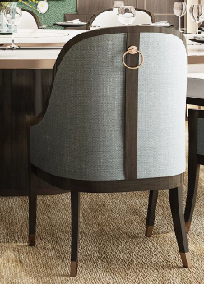 | L540*W600*820H | 布艺+实木框架 |  | 件 | 退场 | 1528.80 | 0.00 | 以现场尺寸和效果为准
二层 |  | 案几 | 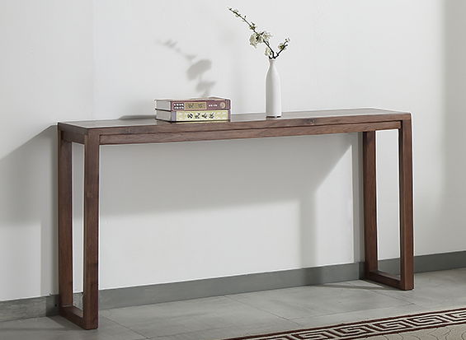 | L1800*W350*900H | 实木框架 | 1 | 件 |  | 3880.80 | 3880.80 | 以现场尺寸和效果为准
二层 | 小包间 | 圆桌 |  | 直径2000*780H | (电动旋转桌）实木框架+玻璃+金属 |  | 件 | 退场 | 6938.40 | 0.00 | 以现场尺寸和效果为准
二层 |  | 单椅 | 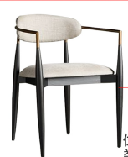 | L650*W600*820H | 皮革+实木框架 | 12 | 件 |  | 1764.00 | 21168.00 | 以现场尺寸和效果为准
二层 |  | 斗柜 |  | L950*W450*1650H | 实木框架+金属+皮革 | 2 | 件 | 已维修 | 5880.00 | 11760.00 | 以现场尺寸和效果为准
二层 | 景观平台 | 单椅 | 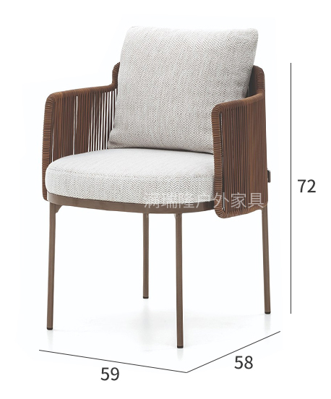 | L600*W600*720H | 防水布艺+编藤+金属 | 6 | 件 |  | 3175.20 | 19051.20 | 以现场尺寸和效果为准
二层 | 景观平台 | 长桌 |  | L2400*W900*750H | 户外专用柚木 | 1 | 件 |  | 12936.00 | 12936.00 | 以现场尺寸和效果为准
负一层 | 健身房 | 装饰柜 | 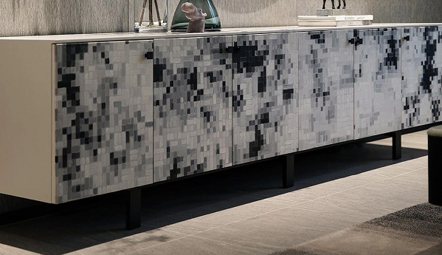 | L2100*W450*700H | 实木框架+金属 | 1 | 件 |  | 11877.60 | 11877.60 | 以现场尺寸和效果为准
负一层 | 泳池 | 休闲椅 | 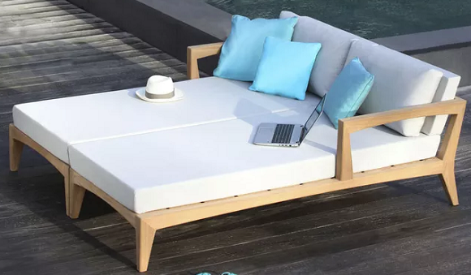 | L1500*W2000*700H | 实木框架+布艺 | 6 | 件 |  | 3175.20 | 19051.20 | 以现场尺寸和效果为准
负一层 |  | 观察台 |  |  |  | 1 | 件 |  | 2116.80 | 2116.80 | 以现场尺寸和效果为准
负一层 |  | 边几 | 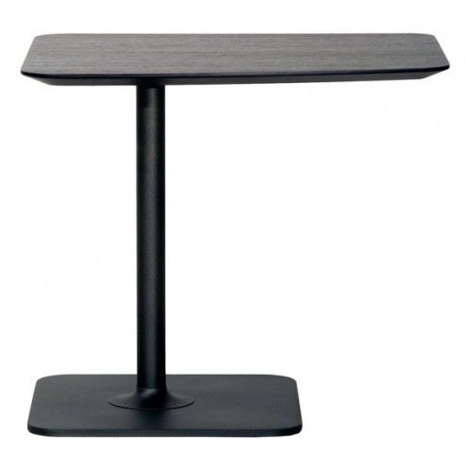 | L600*W400*550H | 实木框架 | 3 | 件 |  | 1411.20 | 4233.60 | 以现场尺寸和效果为准
负一层 |  | 水内躺椅 |  | L1800*W600*620H | 玻璃钢 | 6 | 件 |  | 3292.80 | 19756.80 | 以现场尺寸和效果为准
负一层 | 更衣室 | 长凳 |  | L900*W450*450H | 皮革+实木框架 | 2 | 件 |  | 2352.00 | 4704.00 | 以现场尺寸和效果为准
 |  | 坐墩 | 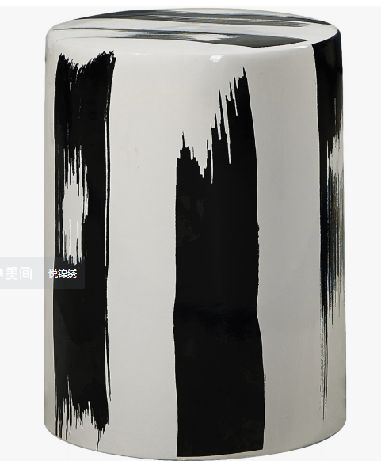 | φ310*440 | 陶瓷 | 4 | 件 |  | 705.60 | 2822.40 | 以现场尺寸和效果为准
备注：以上图片的款式、材质、色调，如若实际现场尺寸及光线色调效果作调整，请与招标方沟通确认无误后再行调整！ |  |  |  |  |  | 176 | 含税合计（人民币） |  |  | 529976.48

灯具
栾川山水文苑项目售楼部---灯具初步清点清单
编号 | 位置 | 名称 | 参考图片 | 尺寸（mm) | 主要材质 | 数量 | 单位 | 备注 | 含税单价（元） | 总额（元） | 备注
首层 | 接待区 背景墙 | 吊灯 |  | 直径200*H6700 | 光源+金属+玻璃灯罩 | 5 | 盏 |  | 423.36 | 2116.80 | 以现场尺寸和效果为准
首层 | 接待区 | 吊灯 |  | 直径200*H7250 | 光源+金属+玻璃灯罩 | 6 | 盏 |  | 529.20 | 3175.20 | 以现场尺寸和效果为准
首层 | 前厅 | 雕塑 | 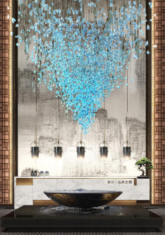 | 吊饰：直径3200*4500H | 水晶吊饰灯 | 1 | 组 |  | 43092.00 | 43092.00 | 以现场尺寸和效果为准
首层 | 模型展示区 | 吊灯 | 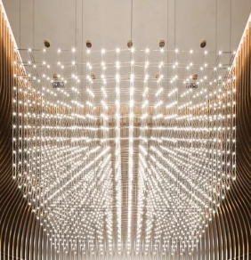 | 4500*4500*H1800 | 光源+金属 | 1 | 盏 |  | 39009.60 | 39009.60 | 以现场尺寸和效果为准
首层 |  | 吊灯 |  | 3500*3500*H1800 | 光源+金属 | 1 | 盏 |  | 24948.00 | 24948.00 | 以现场尺寸和效果为准
首层 |  | 吊灯 |  | 直径200*H3800 | 光源+金属+灯罩 | 4 | 盏 |  | 483.84 | 1935.36 | 以现场尺寸和效果为准
首层 | 水吧区 | 吊灯 |  | L3000*W250*H2800（高度根据现场调节） | 光源+金属+玻璃片 | 1 | 盏 |  | 6350.40 | 6350.40 | 以现场尺寸和效果为准
首层 | 深度洽谈区 | 吊灯 |  | 直径200*H3400 | 光源+金属+灯罩 | 0 | 盏 | 未见到 | 483.84 | 0.00 | 以现场尺寸和效果为准
首层 | 深度洽谈区 | 落地灯 |  | L600*H1700 | 光源+木框架+金属+灯罩 | 4 | 盏 |  | 1134.00 | 4536.00 | 以现场尺寸和效果为准
首层 | 收银室 | 吊灯 | 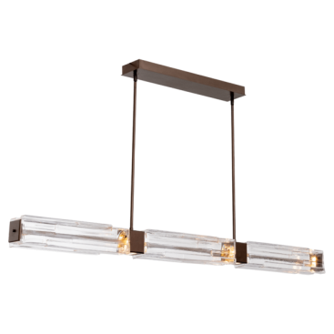 | L1200*W100*H2400 | 光源+金属+玻璃 | 1 | 盏 |  | 3553.20 | 3553.20 | 以现场尺寸和效果为准
首层 | 国学讲堂 | 吊灯 |  | L300*600H | 光源+金属+灯罩 | 2 | 盏 |  | 483.84 | 967.68 | 以现场尺寸和效果为准
首层 | 品茶区 | 吊灯 |  | Φ80（高度根据现场调节） | 光源+金属 | 7 | 盏 |  | 332.64 | 2328.48 | 以现场尺寸和效果为准
首层 |  | 落地灯 |  | Φ350*H1550 | 光源+金属+灯罩 | 2 | 盏 |  | 544.32 | 1088.64 | 以现场尺寸和效果为准
首层 | 卫生间 | 吊灯 |  | 直径120（高度根据现场调节） | 光源+金属+灯罩 | 2 | 盏 |  | 423.36 | 846.72 | 以现场尺寸和效果为准
二层 | 休息接待区 | 台灯 |  | 165*165*245mm | 光源+金属+灯罩 | 2 | 盏 |  | 680.40 | 1360.80 | 以现场尺寸和效果为准
二层 | 大包间 | 吊灯 | 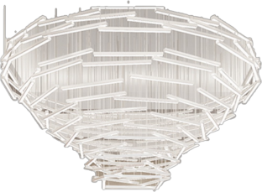 | Φ2000*H1000（高度根据现场调节） | 光源+水晶 | 1 | 盏 |  | 14364.00 | 14364.00 | 以现场尺寸和效果为准
二层 |  | 落地灯 |  | Φ400*H1700 | 光源+金属+灯罩 | 1 | 盏 |  | 1028.16 | 1028.16 | 以现场尺寸和效果为准
二层 | 中包间 | 吊灯 | 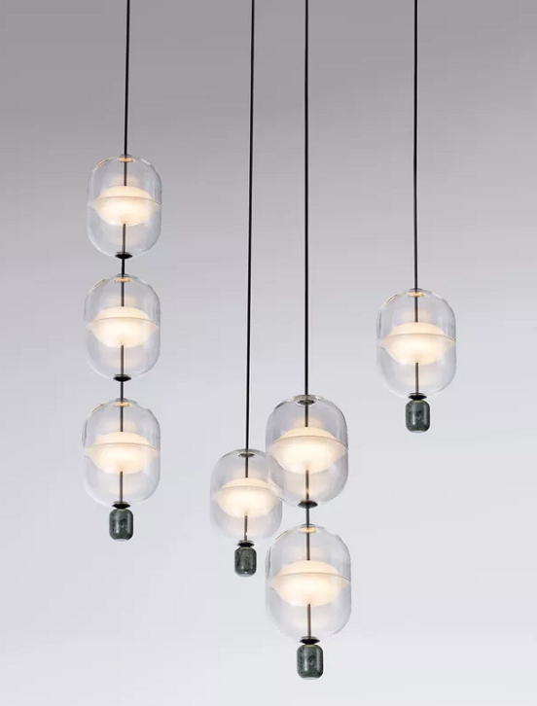 | Φ1500*H1000（高度根据现场调节） | 光源+金属+玻璃灯罩 | 1 | 盏 |  | 5443.20 | 5443.20 | 以现场尺寸和效果为准
二层 |  | 落地灯 |  | Φ400*H1700 | 光源+金属+灯罩 | 1 | 盏 |  | 1028.16 | 1028.16 | 以现场尺寸和效果为准
二层 | 小包间 | 吊灯 | 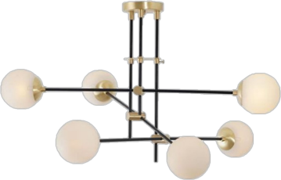 | Φ1000*H900（高度根据现场调节） | 光源+金属+灯罩 | 1 | 盏 |  | 2797.20 | 2797.20 | 以现场尺寸和效果为准
负一层 | 门厅 | 吊灯 |  | L2000*W100*H1500 | 光源+金属 | 1 | 盏 |  | 5261.76 | 5261.76 | 以现场尺寸和效果为准
负一层 | 泳池 | 壁灯 | 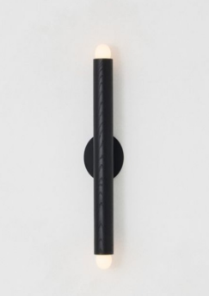 | Φ80*H600 | 光源+金属 | 6 | 盏 |  | 529.20 | 3175.20 | 以现场尺寸和效果为准
备注：以上图片的款式、材质、色调，如若实际现场尺寸及光线色调效果作调整，请与招标方沟通确认无误后再行调整！ |  |  |  |  |  | 51 | 含税合计（人民币） |  |  | 168406.56

窗帘
栾川山水文苑项目售楼部---窗帘初步清点清单
编号 | 位置 | 名称 | 参考图片 | 尺寸（mm) | 主要材质 | 数量 | 单位 | 备注 | 含税单价（元） | 总额（元） | 备注
首层 | 深度洽谈区 | 卷帘 |  | 8000*5000H | 席帘 | 1 | 组 |  | 8100.00 | 8100.00 | 现场复核尺寸
首层 | 深度洽谈区 | 卷帘 |  | 1175*5000H | 席帘 | 1 | 组 |  | 1200.00 | 1200.00 | 现场复核尺寸
首层 | 水吧区 | 卷帘 |  | 7860*5000H | 席帘 | 1 | 组 |  | 7920.00 | 7920.00 | 现场复核尺寸
首层 | 等候区 | 卷帘 |  | 1140*4370H | 席帘 | 2 | 组 |  | 1020.00 | 2040.00 | 现场复核尺寸
首层 | 收银室 | 卷帘 | 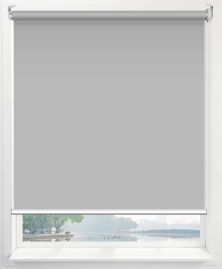 | 1140*3200H | 卷帘 | 1 | 组 |  | 600.00 | 600.00 | 现场复核尺寸
首层 | 品牌展示区 | 卷帘 |  | 7750*5000H | 席帘 | 1 | 组 |  | 840.00 | 840.00 | 现场复核尺寸
首层 | 男女卫生间 | 卷帘 |  | 1500*3700 | 席帘 | 2 | 组 |  | 1140.00 | 2280.00 | 现场复核尺寸
首层 | 品茶区 | 卷帘 |  | 7600*5000H | 席帘 | 1 | 组 |  | 7800.00 | 7800.00 | 现场复核尺寸
首层 | 营销总办公室 | 卷帘 |  | 1160*3000H | 席帘 | 1 | 组 |  | 780.00 | 780.00 | 现场复核尺寸
首层 | 侧厅 | 卷帘 |  | 1100*4370H | 席帘 | 4 | 组 |  | 1020.00 | 4080.00 | 现场复核尺寸
首层 | 经理策划办公室 | 卷帘 |  | 1280*3200H | 卷帘 | 1 | 组 |  | 480.00 | 480.00 | 现场复核尺寸
首层 | 经理策划办公室 | 卷帘 |  | 1280*3200H | 卷帘 | 1 | 组 |  | 480.00 | 480.00 | 现场复核尺寸
首层 | VIP洽谈区 | 卷帘 |  | 1200*3200H | 席帘 | 1 | 组 |  | 780.00 | 780.00 | 现场复核尺寸
首层 | 客服办公 | 卷帘 |  | 6800*3200H | 卷帘 | 1 | 组 |  | 2700.00 | 2700.00 | 现场复核尺寸
首层 | 电梯过道 | 卷帘 |  | 2450*5200H | 席帘 | 1 | 组 |  | 2520.00 | 2520.00 | 现场复核尺寸
首层 | 卫生间坐便区 | 卷帘 |  | 1440*3700H | 席帘 | 2 | 组 |  | 1080.00 | 2160.00 | 现场复核尺寸
首层 | 男卫生间洗手台区 | 卷帘 |  | 1150*3700H | 席帘 | 1 | 组 |  | 840.00 | 840.00 | 现场复核尺寸
首层 | 女卫生间洗手台区 | 卷帘 |  | 1150*3700H | 席帘 | 1 | 组 |  | 840.00 | 840.00 | 现场复核尺寸
首层 | 卫生间小便池区 | 卷帘 |  | 760*2700H | 席帘 | 1 | 组 |  | 480.00 | 480.00 | 现场复核尺寸
二层 | 大包间 | 卷帘 |  | 7520*3200H | 席帘 | 1 | 组 |  | 4920.00 | 4920.00 | 现场复核尺寸
二层 | 中包间 | 卷帘 |  | 4700*3200H | 席帘 | 1 | 组 |  | 3060.00 | 3060.00 | 现场复核尺寸
二层 | 小包间 | 卷帘 |  | 3050*3200H | 席帘 | 1 | 组 |  | 1980.00 | 1980.00 | 现场复核尺寸
负一层 | 健身房 | 艺术卷帘 |  | 7570*3500H | 苎麻卷帘 | 1 | 组 | 经核实已经安装完成，后期拆除 | 3120.00 | 3120.00 | 现场复核尺寸
负一层 | 健身房 | 艺术卷帘 |  | 5570*3500H | 苎麻卷帘 | 1 | 组 | 经核实已经安装完成，后期拆除 | 2280.00 | 2280.00 | 现场复核尺寸
备注：以上图片的款式、材质、色调，如若实际现场尺寸及光线色调效果作调整，请与招标方沟通确认无误后再行调整！ |  |  |  |  |  | 30 | 含税合计（人民币） |  |  | 62280.00

地毯
栾川山水文苑项目售楼部---地毯初步清点清单
编号 | 位置 | 名称 | 参考图片 | 尺寸（mm) | 主要材质 | 数量 | 单位 | 备注 | 含税单价（元） | 总额（元） | 备注
首层 | 深度洽谈区 | 地毯 |  | 6900*3000 | 腈纶 | 2 | 张 |  | 7224.00 | 14448.00
首层 | VIP洽谈区 | 地毯 | 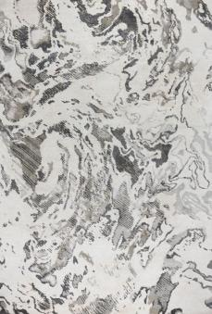 | 2800*3500 | 腈纶 | 1 | 张 |  | 3444.00 | 3444.00
二层 | 休闲接待区 | 地毯 | 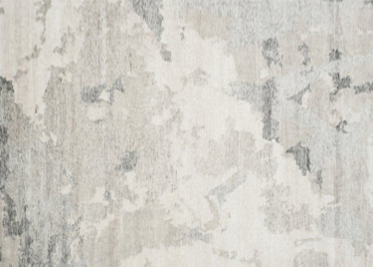 | 5800*5500 | 腈纶 | 1 | 张 |  | 11172.00 | 11172.00
二层 | 大包间 | 地毯 | 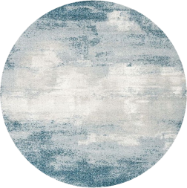 | Φ4600 | 腈纶 | 1 | 张 |  | 7392.00 | 7392.00
二层 | 中包间 | 地毯 | 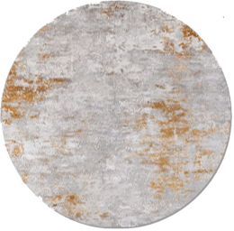 | Φ4300 | 腈纶 | 1 | 张 |  | 6468.00 | 6468.00
二层 | 小包间 | 地毯 | 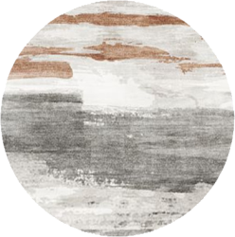 | Φ3200 | 腈纶 | 1 | 张 |  | 3612.00 | 3612.00
备注：以上图片的款式、材质、色调，如若实际现场尺寸及光线色调效果作调整，请与招标方沟通确认无误后再行调整！ |  |  |  |  |  | 7 | 含税合计（人民币） |  |  | 46536.00

挂饰
栾川山水文苑项目售楼部---挂饰初步清点清单
编号 | 位置 | 名称 | 参考图片 | 尺寸（mm) | 主要材质 | 数量 | 单位 | 备注 | 含税单价（元） | 总额（元） | 备注
首层 | 前厅 | 挂画 |  | 4340*9000H | 布面油画 | 1 | 幅 |  | 14101.38 | 14101.38 | 现场尺寸变小4080*9000
首层 | 深度洽谈区 | 挂画 | 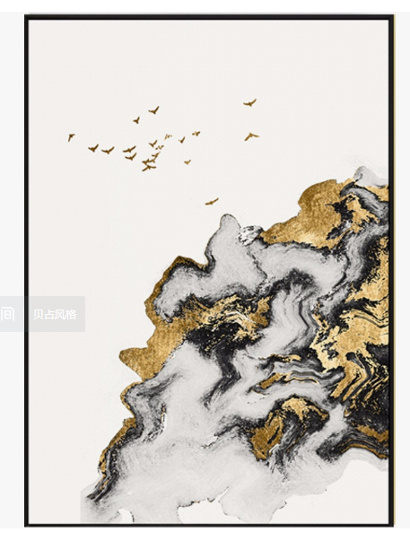 | 1600*2800H | 手绘+画框 | 1 | 幅 |  | 5640.00 | 5640.00
首层 | 深度洽谈区 | 挂画 | 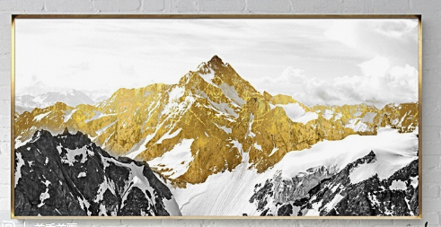 | 2500*2000H | 手绘+画框 | 1 | 幅 |  | 6240.00 | 6240.00
首层 | 收银室 | 挂画 |  | 2000*600H | 亚克力+画框 | 1 | 幅 |  | 6000.00 | 6000.00
首层 | 卫生间过道 | 挂画 |  | 直径1800 | 工艺画 | 1 | 幅 |  | 5640.00 | 5640.00
首层 | 品茶区 | 挂画 |  | 1800*1800H | 工艺画 | 1 | 幅 |  | 5520.00 | 5520.00
首层 | 国学讲堂 |  |  | 2000*2300H | 书法画 | 1 | 组 |  | 2520.00 | 2520.00
首层 | VIP室 | 挂画 | 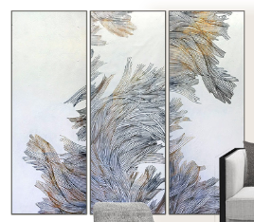 | 550*1600H | 工艺画+画框 | 3 | 幅 |  | 960.00 | 2880.00
首层 | 卫生间 | 挂画 |  | 900*1700H | 手绘+画框 | 2 | 幅 |  | 1920.00 | 3840.00
首层 | 卫生间蹲便墙面 | 挂画 | 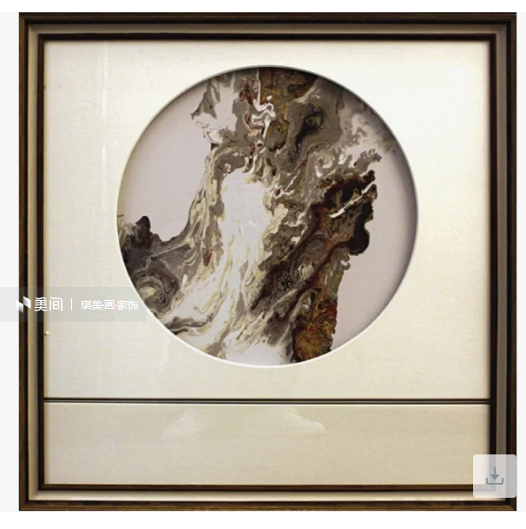 | 500*500H | 手绘+画框 | 5 | 幅 |  | 960.00 | 4800.00
首层 | 侧厅 | 挂画 | 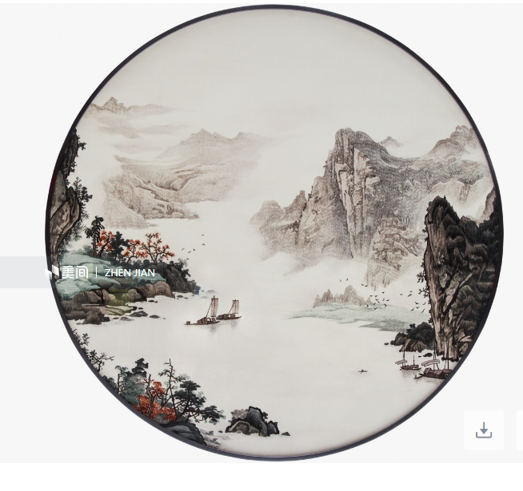 | 直径1600 | 手绘+画框 | 1 | 幅 |  | 3720.00 | 3720.00
二层 | 接待休息区 | 挂画 | 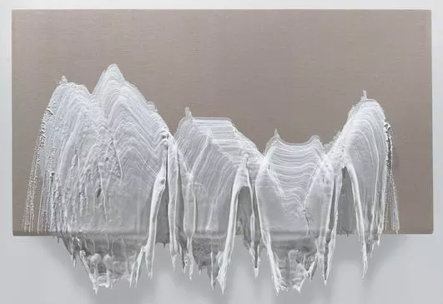 | 1600*800H | 工艺画 | 1 | 幅 |  | 2400.00 | 2400.00
二层 | 大包间 | 挂画 | 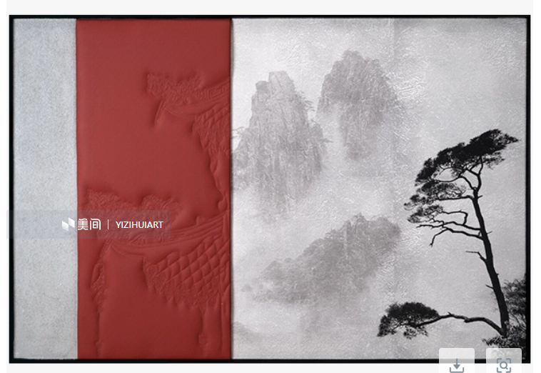 | 1200*800 | 工艺画+画框 | 1 | 幅 |  | 3840.00 | 3840.00
二层 | 中包间 | 挂画 | 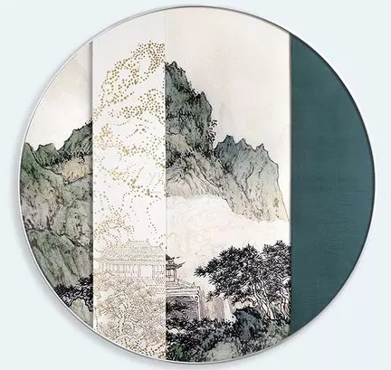 | 直径1000 | 手绘+画框 | 1 | 幅 |  | 1800.00 | 1800.00
二层 | 中包间 | 挂画 |  | 900*1200 | 手绘+画框 | 1 | 幅 |  | 3240.00 | 3240.00
二层 | 小包间 | 挂画 |  | 900*900 | 手绘+画框 | 2 | 幅 |  | 3720.00 | 7440.00
二层 | 电梯间过道 | 挂画 |  | 600*1300H | 工艺画+画框 | 1 | 幅 |  | 1920.00 | 1920.00
二层 | 卫生间 | 挂画 |  | 500*500H | 手绘+画框 | 3 | 幅 |  | 960.00 | 2880.00
备注：以上图片的款式、材质、色调，如若实际现场尺寸及光线色调效果作调整，请与招标方沟通确认无误后再行调整！ |  |  |  |  |  | 28 | 含税合计（人民币） |  |  | 84421.38

